サンプルプログラムのエビデンス
JUnitのエビデンス（サンプルプログラム）
 | Javaプログラムのテストを行いやすくするJUnitについてサンプルプログラムのエビデンスを行う。
 | 使用するJunitのバージョンはJUnit4である。
 | サンプルプログラムのテストコードを実行し、その結果を検証する。

 | 図１ | サンプルプログラムのテスト実行後のコンソール画面。
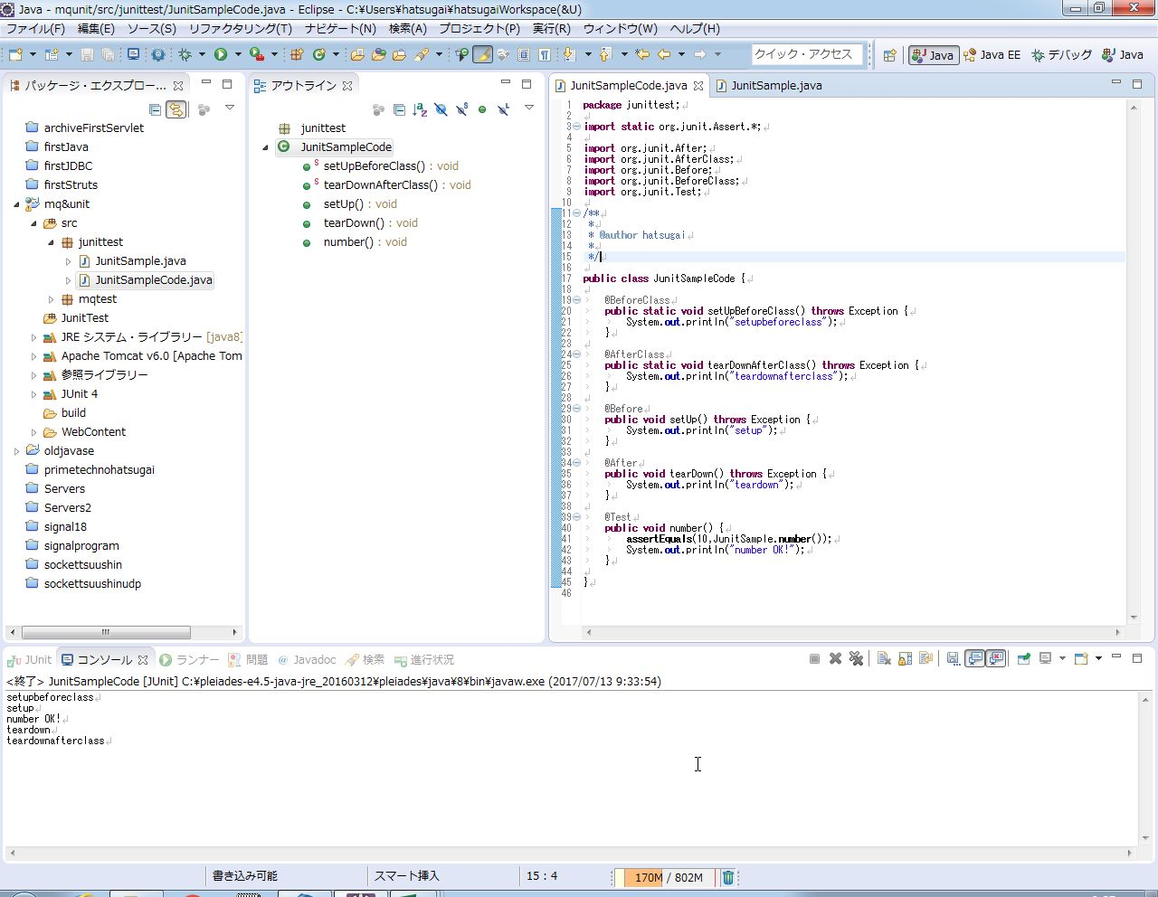

「number OK!」の表示が出ており、対象のプログラムが10を返したことが分かった。

 | 図２ | テスト実行後に出てくるJUnitの結果画面。
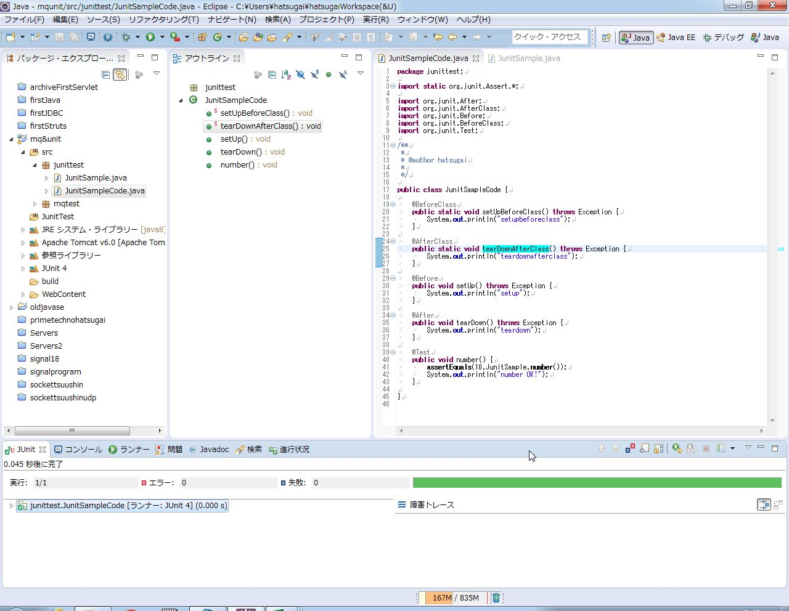

エラーや失敗が０件であり、プログラムが正常に動作したことを表している。

 | 以上、Junitの基本的な挙動が確認できた。

JMSテストコード（送信）のエビデンス
JUnitのエビデンス（JMS送信プログラム）
 | ActiveMQでメッセージが無事にキューに送られたかどうかを確認するテストのエビデンスを行う。
 | 対象となるサンプルプログラムはQueueとTopicを使うプログラムを使用する。
<Topic>
 | Topicを用いたサンプルプログラムのテストコードの挙動について確認する。
 | Topicの性質上、受信側プログラムが起動していないとメッセージの取得が出来ないためメッセージを送信する前に受信プログラムをあらかじめ起動している。
 | 図１ | テストコード実行後のコンソール画面。
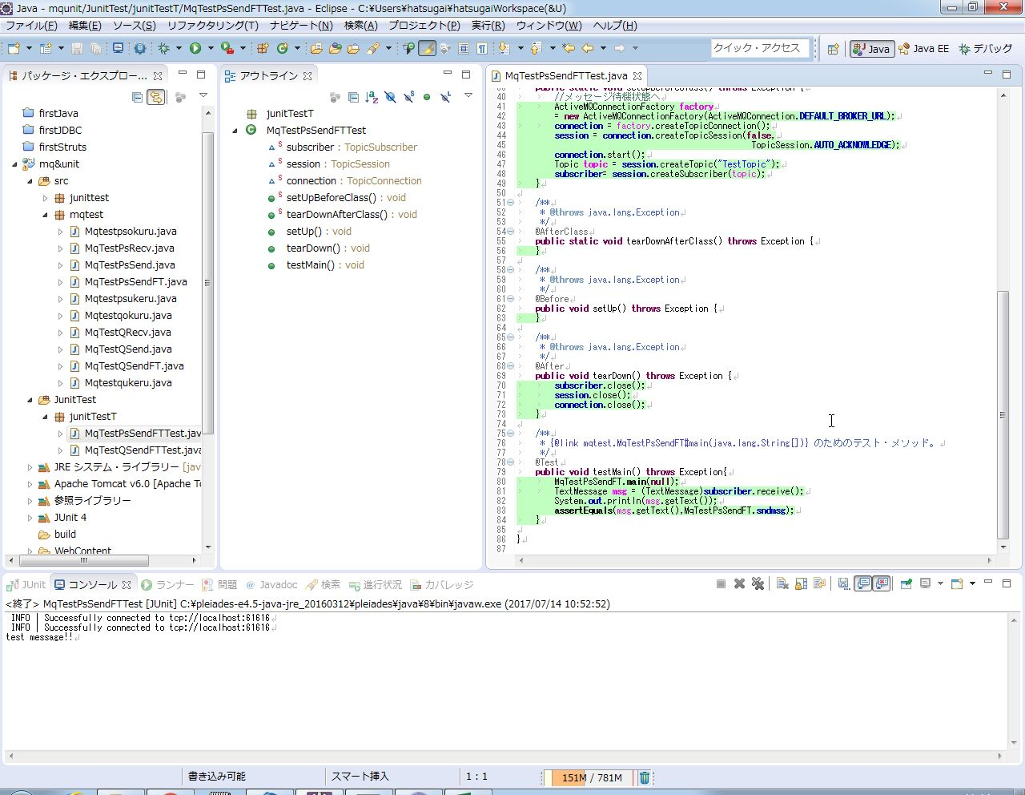

1行目のINFOはテストコードがTopicにアクセスした記録
2行目のINFOは送信用プログラムがTopicアクセスした記録
3行目はテストコードが受け取ったメッセージ

 | 図２ | テストコード実行後のJunitの結果画面
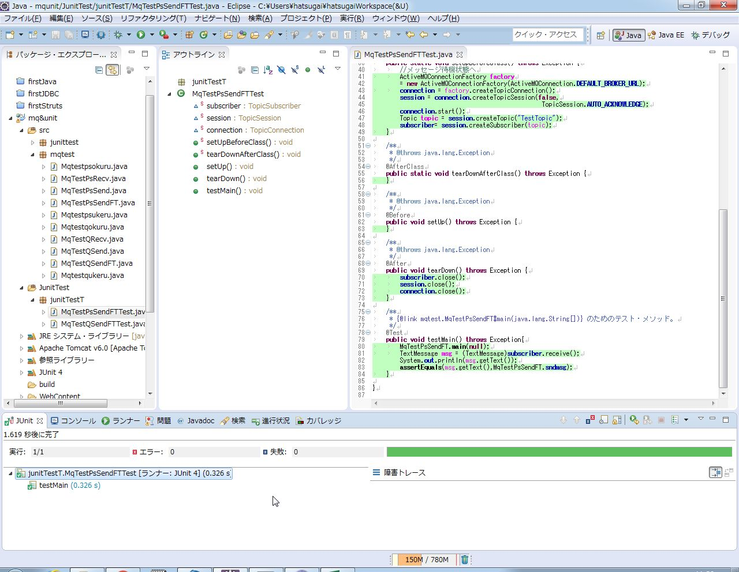

テストに掛かった時間とエラー・失敗は無かったことが表示されている。

 | 以上、Topicを使用するサンプルプログラムのテストコードの挙動が確認できた。

<Queue>
 | 続いて、Queueを使用するサンプルプログラムのテストコードの挙動を確認する。

 | 図３ | テストコード実行後のコンソール画面
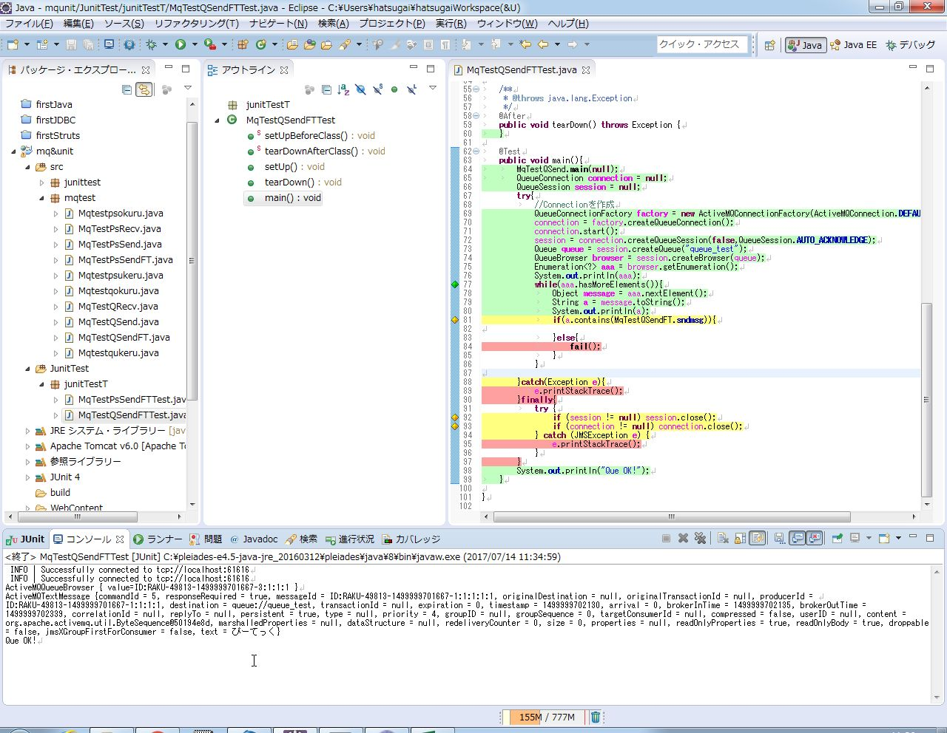

１行目のINFOはサンプルコードがQueueにアクセスしたことを表す。
２行目のINFOはテストコードがQueueにアクセスしたことを表す。

Queueの中に入っていたメッセージの本文

 | 図４ | テストコード実行後のJuｎitの画面
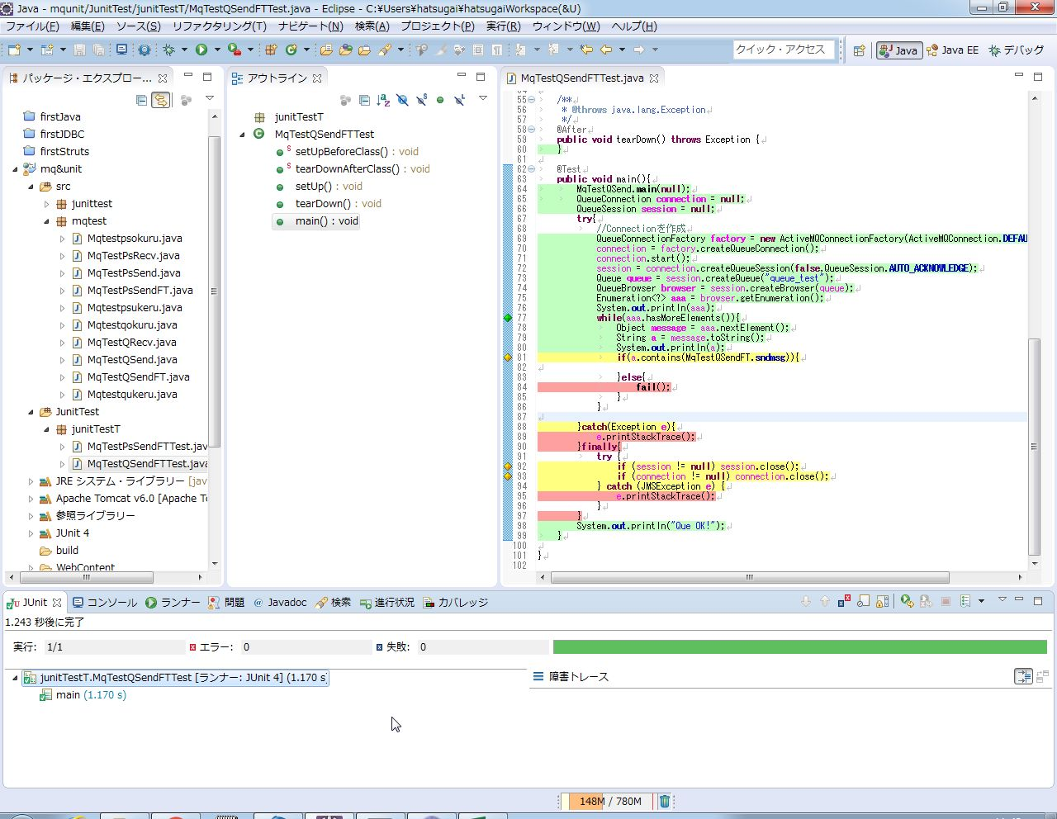

エラーや失敗が発生しなかったことを表す。
また、テストに掛かった時間が表示されている。

 | 以上、Queueを用いるサンプルプログラムのテストコードの挙動を確認した。

<Queue・参考>
 | 先のQueueのテストコードをassertEqualを使用するよう改良したテストコードの挙動を確認する。

 | 図５ | テストコード実行後のコンソール画面
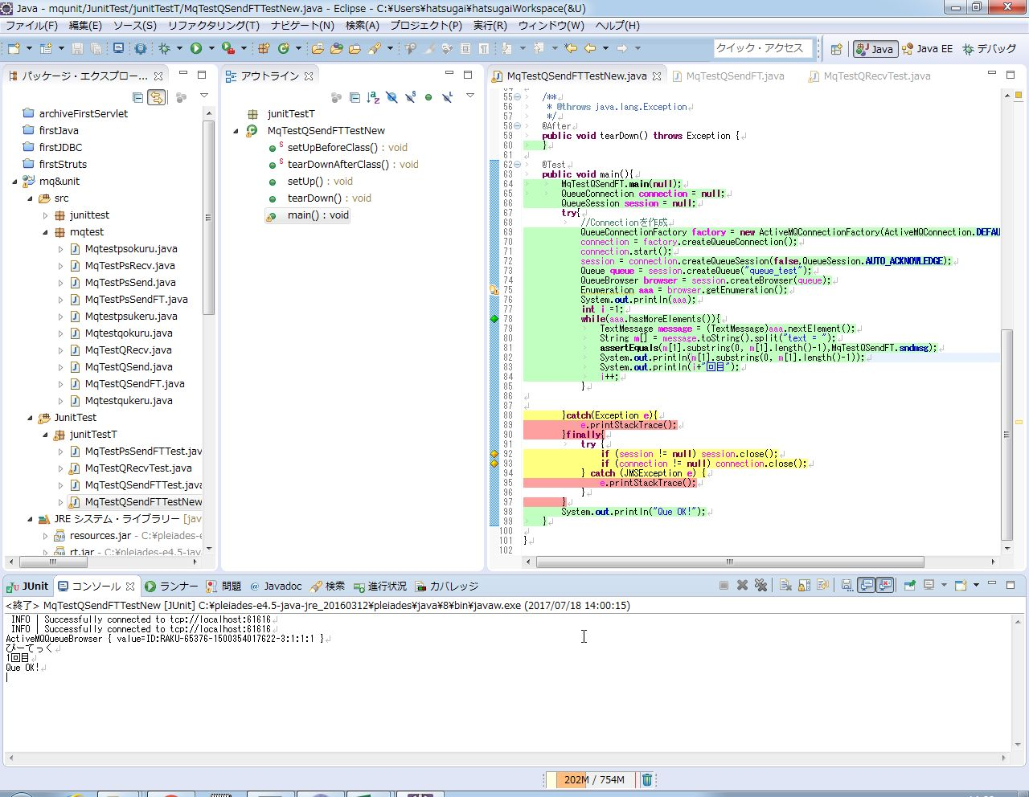

１行目のINFOはサンプルコードがQueueにアクセスしたことを表す。
２行目のINFOはテストコードがQueueにアクセスしたことを表す。
Queueの中に入っていたメッセージの本文

 | 図６ | テストコード実行後のJunit画面
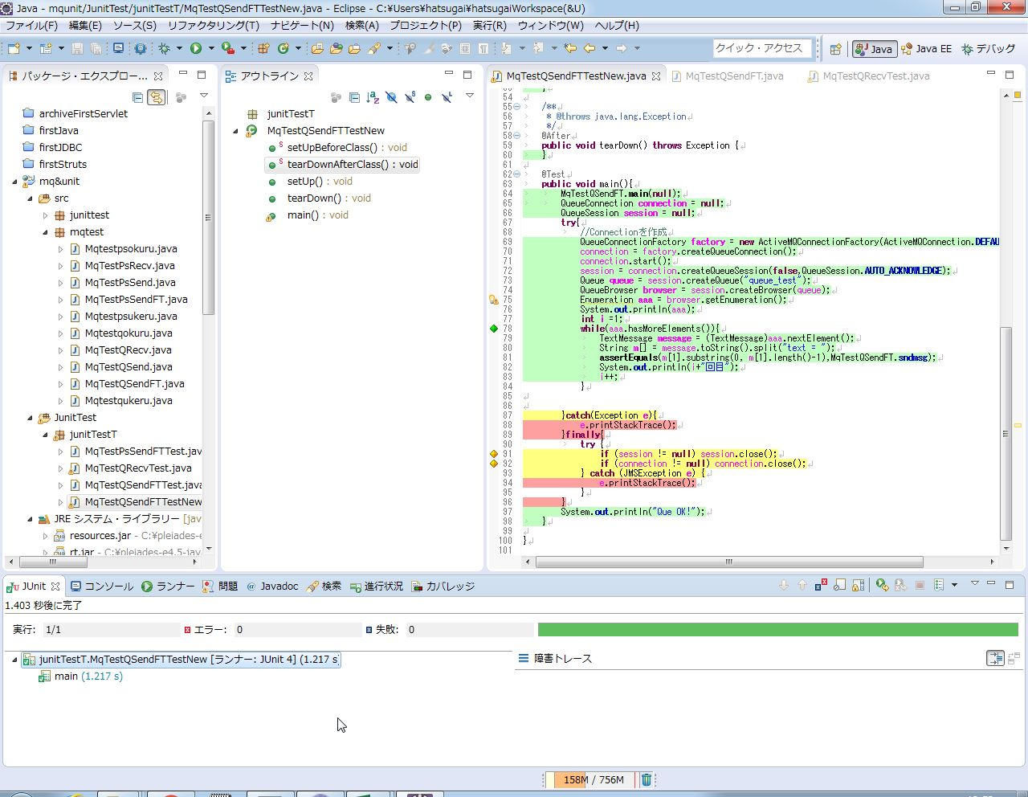

エラーや失敗が発生しなかったことを表す。
また、テストに掛かった時間が表示されている。

 | 以上、assertEqualを用いたテストコードの挙動を確認した。

プログラムソース
プログラムソース

＜サンプルプログラムのエビデンス＞
 | JunitSample.java
 | テストコードの対象。10を返す。
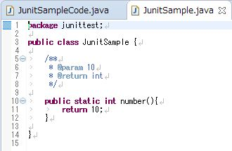

 | JunitSampleCode.java
 | テストコード本体。JunitSampleが10を返したときにコンソール上に「Number OK!」と表示が出る。
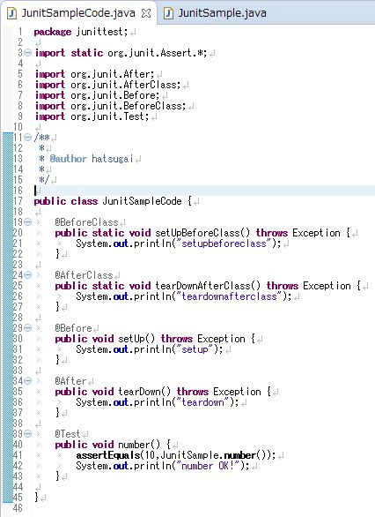

＜JMSテストコードのエビデンス＞
 | MqTestPsSendFT.java
 | Topicを用いるサンプルプログラム。メッセージをTopicに送る。
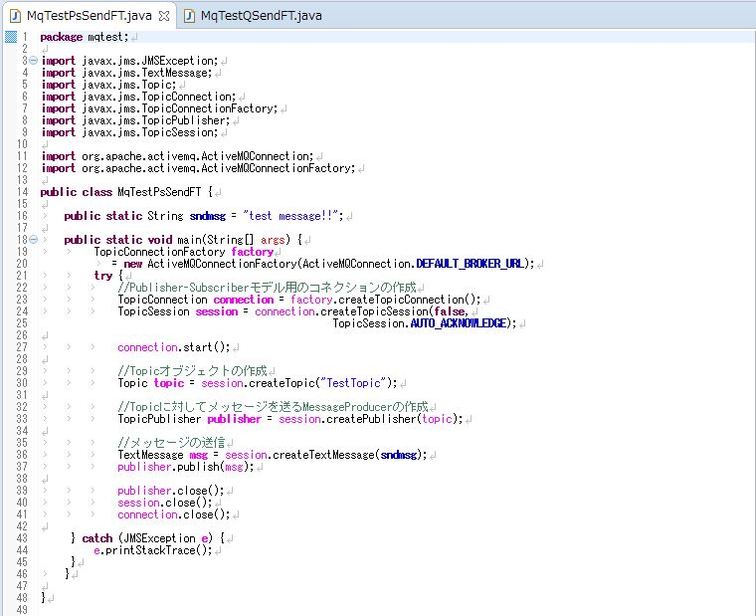

 |  | ←送信するメッセージを
 |  | 参照できるようにしている

 | MqTestPsSendFTTest.java
 | Topicを用いるサンプルプログラム(MqTestPsSendFT.java)のテストコード。プログラムが正常に動作するかテストする。<Topic>で使用。
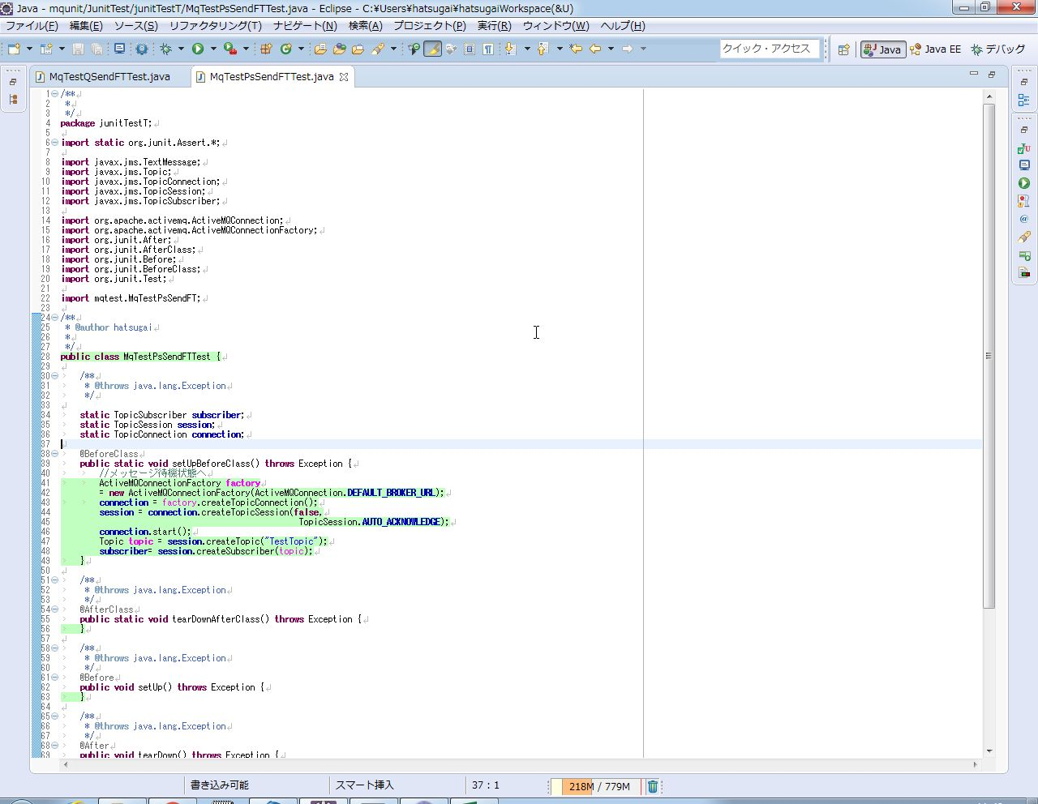

 |  |  | ←メッセージを受信する

 |  |  | ←メッセージを受け取って
 |  |  | 受け取ったメッセージと
 |  |  | 送ったメッセージが一致する
 |  |  | かどうかチェックする

 | MqTestQSendFT.java
 | Queueを用いるサンプルプログラム。メッセージをQueueに送る。
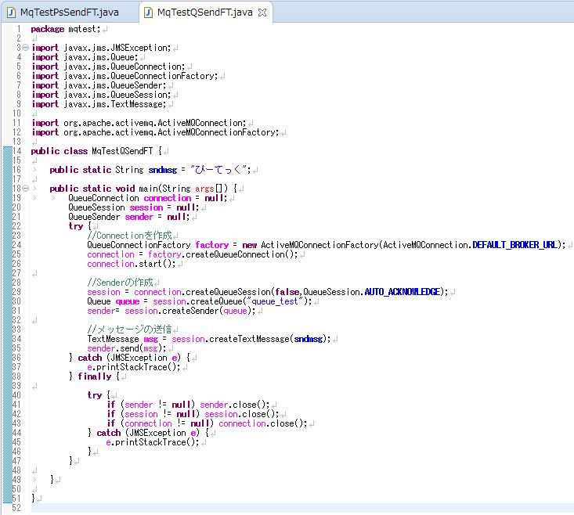

 |  | ←送信するメッセージを
 |  | 参照できるようにしている

 | MqTestQSendFTTest.java
 | Queueを用いるサンプルプログラム(MqTestQSendFT.java)のテストコード。プログラムが正常に動作するかテストする。<Queue>で使用。
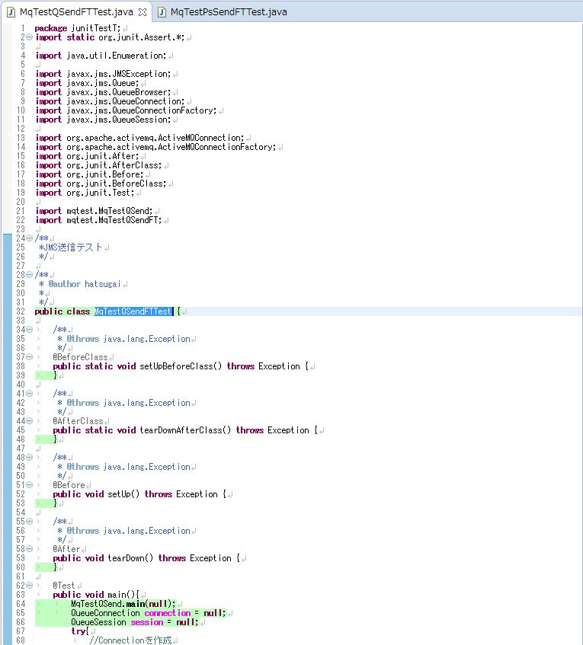

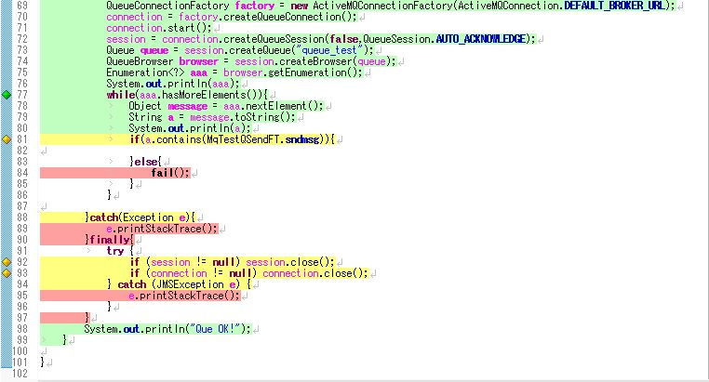

 |  | ←Queueに入っているメッセージのうち
 |  | 送信したメッセージが
 |  | 入っているかチェックしている

 | MqTestQSendFTTestNew.java
 | MqTestQSendFTTest.javaでassertEqualsを使用できるように改良したもの。<Queue・参考>で使用。
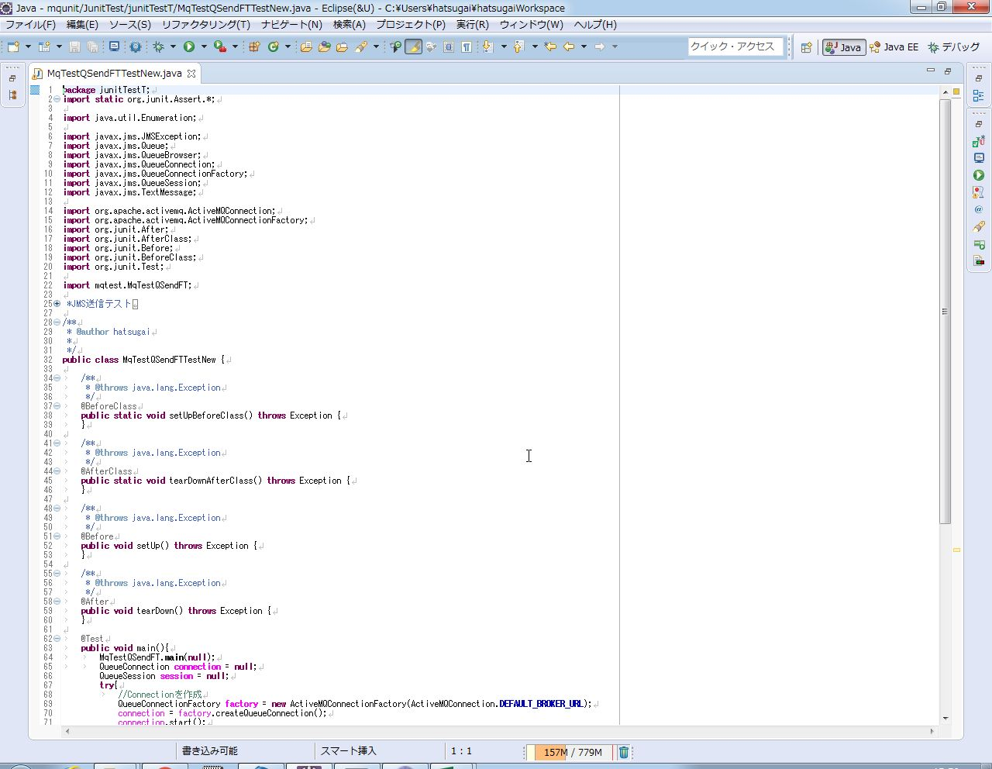

 | MqTestQSendFTTEstNew.javaの続き
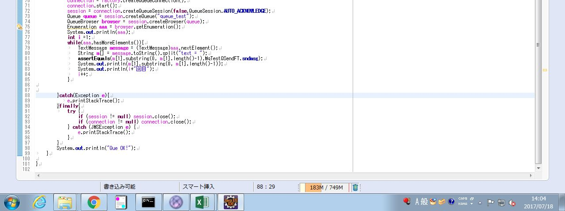

 |  |  |  | ←Queueに入っているメッセージと
 |  |  |  | 送信したメッセージが
 |  |  |  | 一致しているかassertEqualを用いてチェックしている

JMSテストコード（機能分離）のエビデンス
JMSテストコード（機能分離）のエビデンス
 | 花城さんの指摘によりJMSのQueue送信用プログラムとそのテストコードを以下のように改良した。

 |  | MqTestQSendFT.java | main()内のJMS接続機能をmain()から分離させた。
 |  | MqTestQSendFTTestNew.java | テストコード内から直接Queueを読み込んでいたものを送信用プログラムのbrowserQ()から呼び出すようにした。
 | 改良したプログラムとテストコードの名前をそれぞれMqTestQSendFT2.javaとMqTestQSendFTTestNew2.javaに変更した。
 | これらの改良したプログラムとコードを用いて挙動の確認をする。

 | 図１ | テストコード実行後のコンソール画面
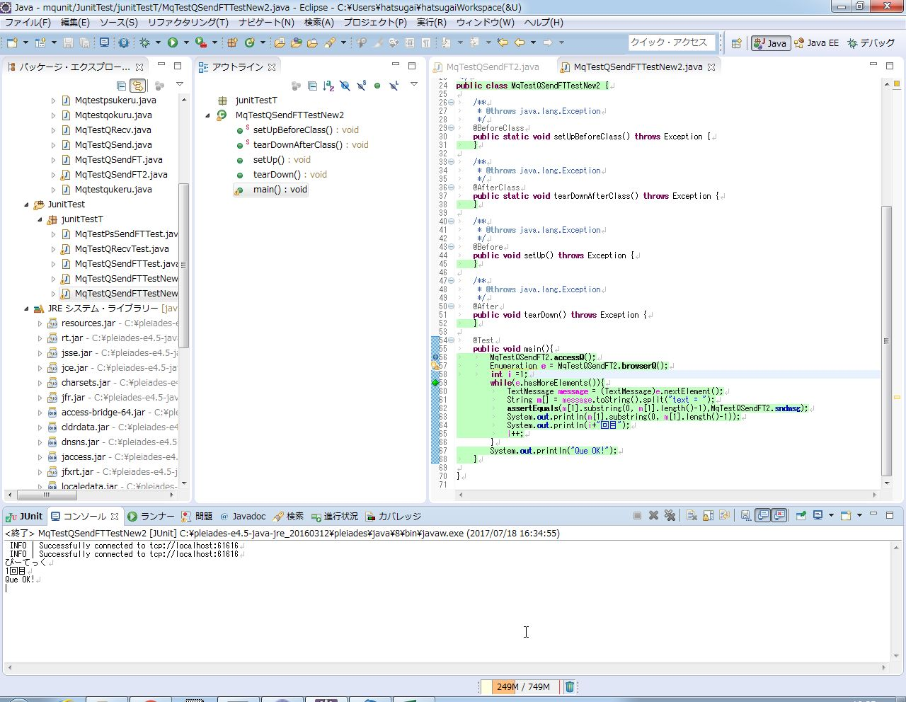

１行目のINFOはサンプルコードがQueueにアクセスしたことを表す。
２行目のINFOはテストコードがQueueにアクセスしたことを表す。
３行目はQueue上に存在するメッセージの本文。

 | 図２ | テストコード実行後のJunit画面
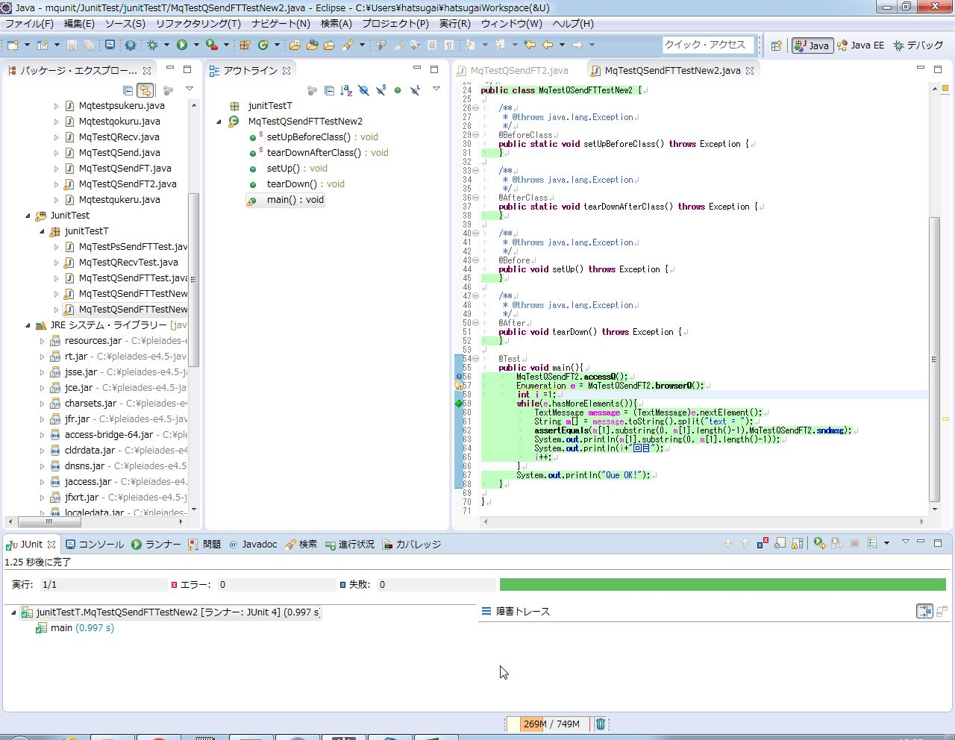

エラーや失敗の発生は0件で緑のバーはテストが正常に終了したことを表す。
また、テストの実行に掛かった時間も表示される。

 | 以上、改良したテストコードの挙動を確認した。

プログラムソース（機能分離）
プログラムソース（機能分離）
 | MqTestQSendFT2.java
 | Queueにメッセージを送る。
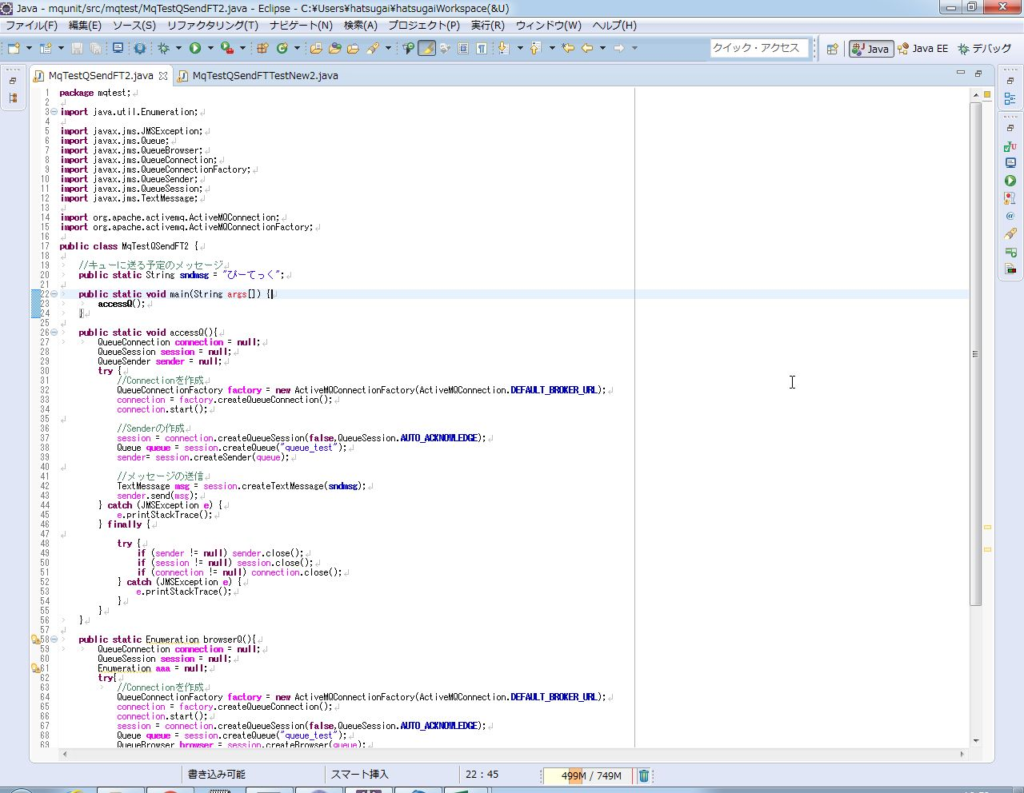

 |  | ←メッセージをキューに送るメソッド

 |  | ←キュー内のデータを呼び出すメソッド。
 |  | 戻り値はEnumeration。

 | MqTestQSendFT2.javaの続き

 | MqTestQSendFTTestNew2.java
 | Queueを用いるサンプルプログラム(MqTestQSendFT2.java)のテストコード。プログラムが正常に動作するかテストする
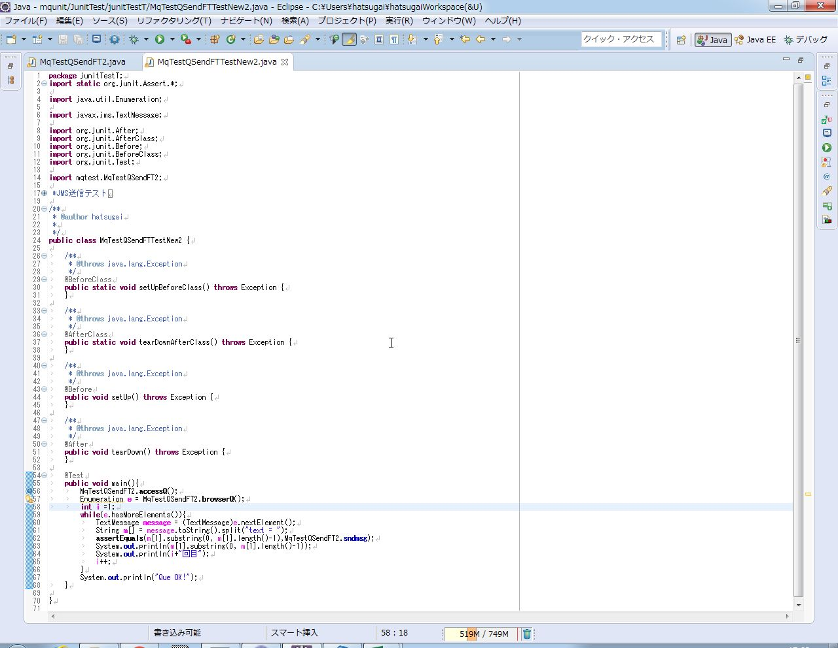

 |  | ←Queue内のメッセージが送信したメッセージと一致するかチェックしている。

